数据流程
院前急救系统
患者主索引
数据同步
急诊排队叫号系统
急诊挂号系统
数字CDR (标准值域、观察项、评分表)

患者病情交接单 WST 621
查询引用
与其他业务域的数据交互

预检分诊
三无人员标记
分诊病情统计
分诊患者流量统计 基于耗时的各类统计
患者基本信息
群发伤标记
患者身份信息
患者信息补充
就诊信息

患者就诊记录
绿色通道标记
主诉、病史
分诊标准
分诊指引单

客观评估指标
病情级别
症状、体征
急诊分诊记录
腕带
人工评定指标
快速检查检验结果
就诊科室
评分表指标结果

常用主诉字典

数据结构设计
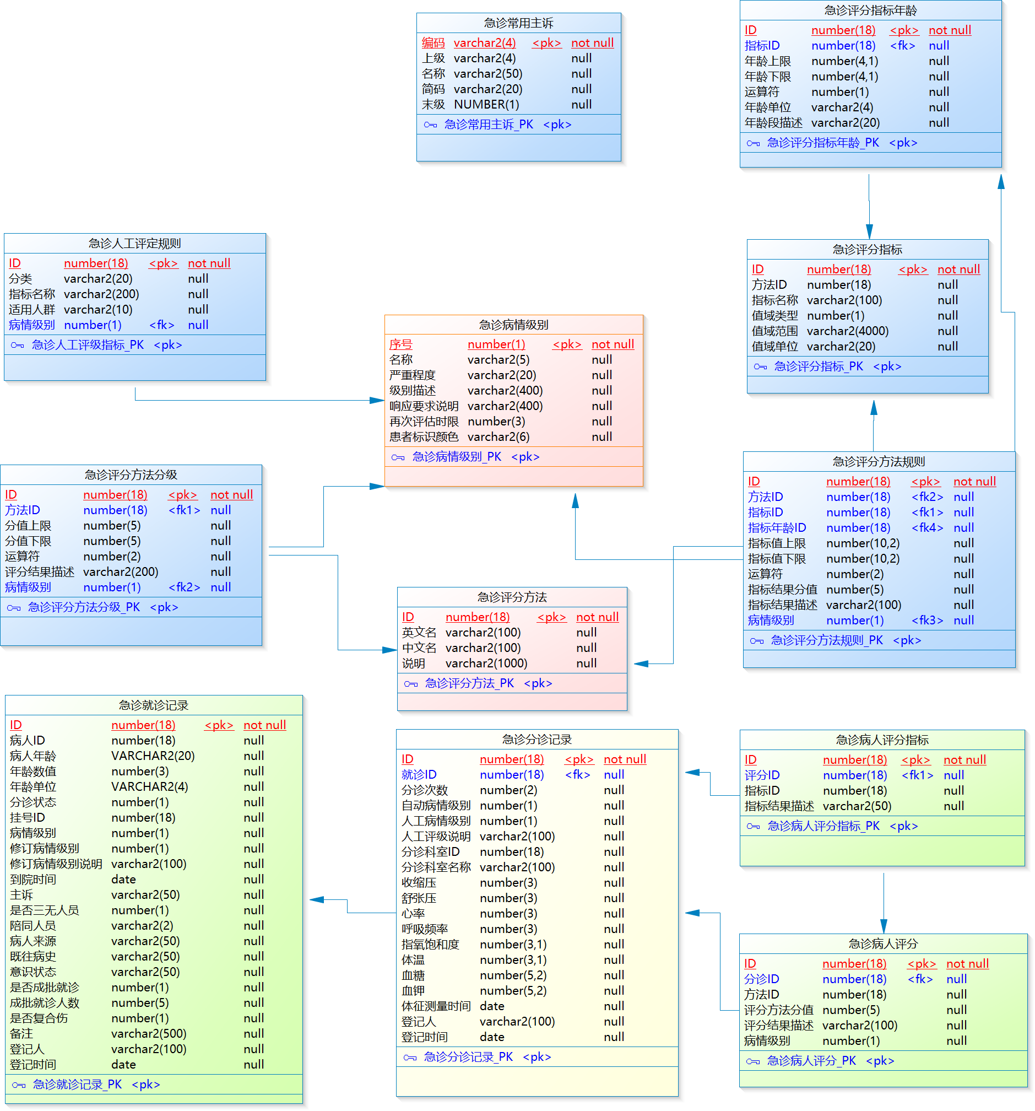

功能特性清单
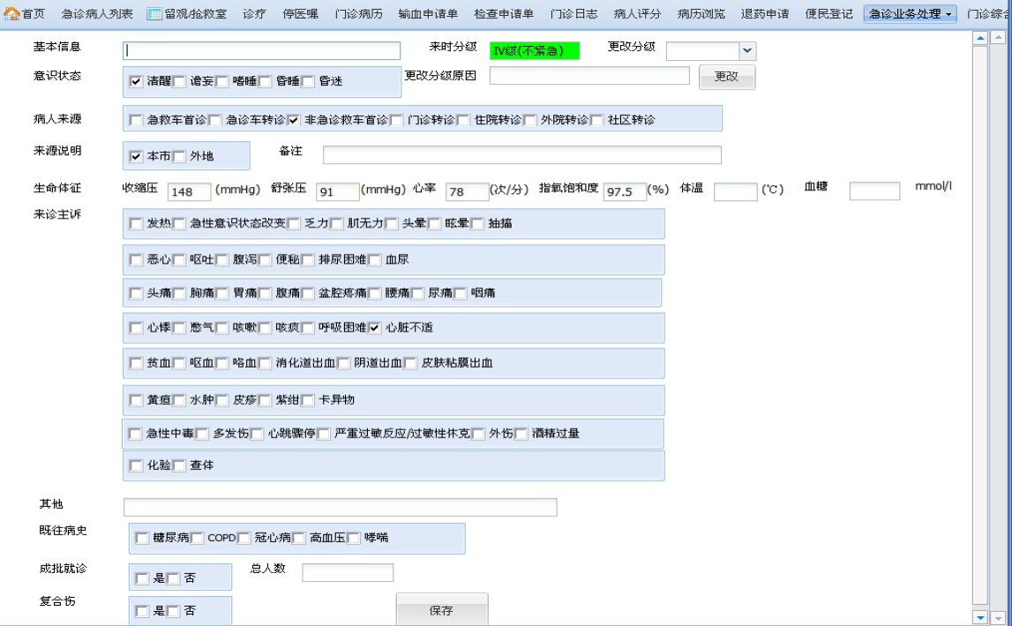
分类 | 功能 | 功能及特性说明 | 开发分工
基础功能 | 急诊常见主诉 | 分类及常用主诉的维护（增改删停） | 蒋敏
 | 病人来源 | 通过基础数据字典维护，产生数据到zlBaseCode即可
 | 意识状态
 | 陪同人员
 | 常见既往史
 | 急诊挂号费设置 | 指定某个收费项目为急诊挂号收费项目，以便预检分诊时产生挂号费用。 在费用参数设置-费用基础配置-特定收费项目，增加一个"急诊挂号费"
预检分诊护士站 | 就诊信息登记 | 支持读取医保卡、身份证、就诊卡等自动获取患者身份基本信息，并对新患者建档 | 蒋廷中
 |  | 提供病人来源、意识状态、主诉、既往史、陪同人员的登记，三无患者标识、成批就诊标识及人数登记、复合伤标识
 | 生命体征采集 | 提供6项体征的输入：体温、心率、呼吸、收缩压、舒张压、指氧饱和度、血糖 也提供仪器自动采集接口（提供外挂部件接口），根据北京市的客观标准进行病情级别判断。
 | 预检分诊信息登记 | 1.根据北京标准，提供人工评定指标的选择，区分成人和儿童 2.提供两种评分表：疼痛数字评分(NRS)、格拉斯哥GCS清醒程度评分。 3.提供修订分级，提供修订说明登记 4.提供分诊科室登记 5.保存时对1、2级患者自动挂号功能（病人挂号记录.急诊为1），挂号费记帐，离院时统一结算，3，4级病人产生挂号划价费用
 | 重新分诊 | 1.对病情变化或 3、4级到达响应时限的患者重新分诊 2.对未接诊病人，相当于修改功能，修改患者信息及分诊登记信息。
 | 已分诊病人列表 | 已分诊病人清单，缺省只显示已分诊、未接诊的病人 | 蒋廷中
 |  | 按病情等级中定义的颜色区别显示(单独一列：颜色)
 |  | 对已分诊但未接诊病人，提供删除分诊记录的功能（包括患者就诊信息）
 |  | 提供按登记时间范围查找的功能条件：分诊时间范围，未挂号、未接诊、已接诊
 | 分诊指引单打印 | 分诊登记后打印单据，包括患者基本信息、分诊级别、分诊科室，提供重打功能 | 蒋敏
 | 腕带打印 | 对1、2级患者提供身份标识（腕带打印），提供重打功能
 | 报表查询及打印 | 提供按分诊时间查询统计，包括：分诊病情统计(时间范围，病情级别，就诊人数)， 分诊患者流量统计（时间范围，分诊科室，就诊人数）， 基于耗时的各类统计(根据不同医院需求)
急诊医生站 |  | 主要功能同门诊医生站，差异： 1.病人列表，根据分诊级别以不同的背景色显示（1、2级红色，3级黄色，4级绿色） 2.提供重新分级的功能，包括更改分级的原因登记 3.提取预检分诊时的体征信息 4.取消非急诊的预约、社区、临床路径等非急诊相关的功能 5.转诊、强制续诊，限定为急诊科的诊室 6.接诊科室限制为急诊科室 7.医生可对病人标记为“绿色通道”，标记后病人医嘱发送产生的费用都以记帐单方式产生（先诊疗后付费），不交费的情况下，可以取药、做检查或检验。提供取消标记的反向操作功能（简化处理为不做逻辑限制）. 8.把会诊申请、输血申请这类常用功能放到工具栏 | 张永康
数据整理 |  | 数据结构及分诊评级指标的规则数据整理 | 张永康

北京市推荐预检分诊界面（参照协和医院软件）

